main
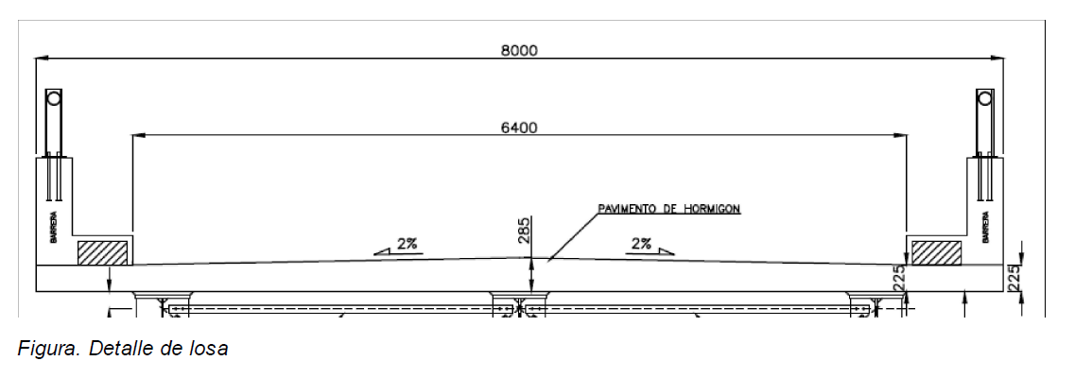
Datos: |  |  |  |  | Sección del Codigo | Cálculo
 |  |  |  |  | Tabla 3.4.1-2 | Peso Muerto (Wc) | 664.00 | kg/m2
γpDCmax | 1.25 |  |  |  | Tabla 3.4.1-2 | Mom. Ult. Carga Muerta | 0.80 | tm/m
espesor de la losa (ts) | 7 | in. | 17.78 | cm. | 9.7.1.1 | Mom. Ult. Carga viva (+) | 5.55 | tm/m
adop. | 23 | cm |  |  |  | Mom. Ult. Carga viva (-) | 4.16 | tm/m
espesor de la losa en voladizo (to) | 8 | in. | 20.32 | cm. | 13.7.3.1.2 | Mom. Ult. (+) | 6.35 | tm/m
adop. | 23 |  |  |  |  | Mom. Ult. (-) | 4.95 | tm/m
espesor del pav. Flexible | 5 | cm.
ancho de barreras | 30 | cm
alto aceras | 5 | cm
ancho de aceras | 65 | cm
ancho losa | 10.5 | m |  |  |  | Acero Positivo
ancho para carriles | 8.6 | m |  |  |  | Coef. de resis. de esfuerzo nominal | 20.17 | kg/cm2
numero de carriles posibles | 2.3888888889 |  |  |  | 3.6.1.1.1 | Cuantia refuerzo | 0.502 | %
adop. | 2 |  |  |  |  | Acero requerido por unidad de long. | 9.40 | cm^2/m | 0.094
numero de vigas | 4 |  |  |  |  | Espaciamiento | 21.40 | cm
minimo ancho volado | 21 | in. | 53.34 | cm | Apendice A4. | adop. | 20 | cm
máximo ancho volado cond. 1 | 6 | ft | 182.88 | cm
máximo ancho volado cond. 2 | 193.75 | cm |  |  |  | Evaluacion agrietamiento
adop. | 60 | cm |  |  |  | M(+) no mayorado | 3.81 | tm/m
separación entre vigas estimada | 2.8666666667 | m. |  |  |  | Acero provisto | 0.101 | cm2/cm
adop. | 3.1 | m |  |  |  | Cuantia refuerzo provista | 0.538 | %
separacion entre vigas en ft. e in. | 10 | ft.+ | 2.05 | in. |  | Razon elasticidad acero/hormi. | 8.07
ancho ala superior vigas | 50 | cm |  |  |  | B | 1.23 | c/cm2
dist CL. Cara viga | 25 | cm | 9.84252 | in. |  | k | 0.25
 |  |  |  |  |  | Altura seccion a compresion | 4.76 | cm
Coef. Mom Positivo. LL |  |  |  |  |  | Inercia centroidal seccion agrietada | 193.67 | cm4/cm
Mom. para 10ft 0 in | 6.89 |  |  |  |  | dist. EN acero en tension | 13.94 | cm
Mom. para 10ft 3 in | 7.03 |  |  |  |  | esfuerzo de tension en el acero | 2213.94 | kg/cm2
Mom. para 10ft 2.05 in | 6.9856666667 | kip m/m | 3.171 | t m/m |  | βs | 1.26
 |  |  |  |  |  | 700 kips/in | 124984.37695 | kg/cm
Coef. Mom Negativo LL |  |  |  |  |  | smax | 26.70 | cm
Mom. para 10ft 0 in, @9in. | 5.26
Mom. para 10ft 3 in, @9in. | 5.58
Mom. para 10ft 0 in, @12in. | 4.41 |  |  |  |  | Acero Negativo
Mom. para 10ft 3 in, @12in. | 4.71 |  |  |  |  | Coef. de resis. de esfuerzo nominal | 22.05 | kg/cm2
Mom. para 10ft 0 in, @ 9.84252in. | 5.02 |  |  |  |  | Cuantia refuerzo | 0.552 | %
Mom. para 10ft 3 in, @ 9.84252in. | 5.34 |  |  |  |  | Acero requerido por unidad de long. | 8.72 | cm^2/m | 0.087191793877
Mom. para 10ft 2.05 in, @ 9.84252in. | 5.24 | kip m/m | 2.375 | t m/m |  | Espaciamiento | 17.66 | cm
 |  |  |  |  |  | adop. | 15 | cm
γ LL | 1.75 |  |  |  | Tabla 3.4.1-1

Refuerzo Positivo |  |  |  |  |  | Evaluacion agrietamiento
db supuesto | 16 | mm |  |  |  | M(-) no mayorado | 3.01 | tm/m
recub. Inf. Min | 1 | in | 2.5 | cm | Tabla 5.12.3-1 | Acero provisto | 0.103 | cm2/cm
adop. | 3.5 | cm |  |  |  | Cuantia refuerzo provista | 0.65 | %
altura resistente losa (de) | 18.7 | cm |  |  |  | Razon elasticidad acero/hormi. | 8.07
Factor reduccion resis. Secciones controladas por tension (Φf) | 0.9 |  |  |  | 5.7.2.1 | B | 1.21 | c/cm2
 |  |  |  |  |  | k | 0.28
f'c tablero | 280 | kg/cm2 |  |  | 5.4.2.1 | Altura seccion a compresion | 4.35 | cm
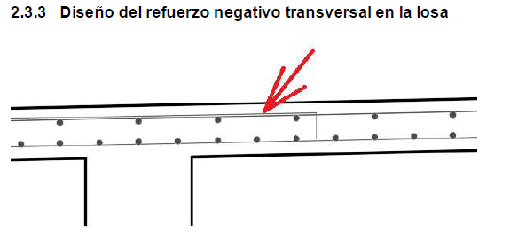
fy varillas refuerzo | 4200 | kg/cm2 |  |  | 5.4.3.1 | Inercia centroidal seccion agrietada | 136.07 | cm4/cm
 |  |  |  |  |  | dist. EN acero en tension | 11.45 | cm
Area varilla | 2.01 | cm2 |  |  |  | esfuerzo de tension en el acero | 2046.25 | kg/cm2
E hormi. | 252671.33 | kg/cm2 |  |  |  | βs | 1.56
E acero. | 2040000.00 | kg/cm2 |  |  |  | 700 kips/in | 124984.37695 | kg/cm
 |  |  |  |  |  | smax | 16.31 | cm
γe (Factor de exposicion para clase 2) | 0.75 |  |  |  | 5.7.3.4
 |  |  |  |  |  | Momento resistente longitudinal Mc | 4.65 | tm/m
Refuerzo Negativo |  |  |  |  |  | Momento resistente transversal Mw | 7.09 | tm
db supuesto | 14 | mm
recub. sup. Min | 2.5 | in | 6.35 | cm | Tabla 5.12.3-1
adop. | 6.5 | cm |  |  |  | Lt | 4 | ft | 121.92 | cm
altura resistente losa (de) | 15.8 | cm
Factor reduccion resis. Secciones controladas por tension (Φf) | 0.9 |  |  |  | 5.7.2.1 | Longitud falla en región exterior Lci | 4.15 | m
 |  |  |  |  |  | Resistencia exterior Rwi | 38.62 | tm
Area varilla | 1.54 | cm2
 |  |  |  |  |  | Longitud falla en región interior Lce | 1.99 | m
f'c barreras | 280 | kg/cm2 |  |  |  | Resistencia interior Rwe | 18.47 | t
Momento resistente de la barrera cerca de la junta |  |  |  |  |  |  |  |  |  | SECTIONS OF CANTILEVER DESIGN
Varilla refuerzo transversal | 12 | mm |  |  |  | Refuerzo transversal en el volado
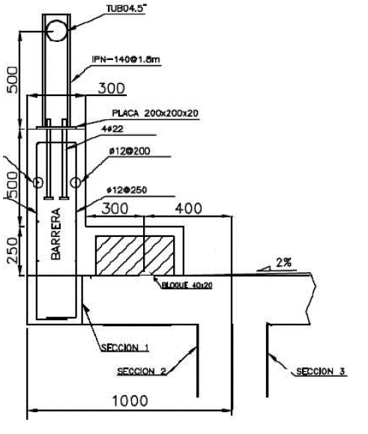
Area varilla | 1.13 | cm2 |  |  |  | Peso barrera | 720 | kg/m
Espaciamiento varillas | 24 | cm |  |  |  | Peso acera (bloque 20x40) | 152 | kg/m
ancho de barreras | 30 | cm |  |  |  | Peso losa | 664.00 | kg/m2
 |  |  |  |  |  | Sección 1
recub mín. | 2 | in | 5.08 | cm |  | MDC losa | 0.04 | tm/m
adop. | 5.5 | cm |  |  |  | MDC barrera | 0.13 | tm/m
a | 0.832 | cm |  |  |  | Mu total | 4.82 | tm/m
d | 23.9 | cm
 |  |  |  |  |  | Tensión axial (T) | 6.28 | t/m

Varilla refuerzo longitudinal | 14 | mm |  |  |  | Rn | 19.31 | kg/cm2
Area varilla | 1.54 | cm2 |  |  |  | ρ | 0.480 | %
#varillas | 5 |  |  |  |  | As | 7.59 | cm2/m
Espaciamiento varillas | 20 | cm |  |  |  | S req. | 20.29 | cm
Hh | 100 | cm |  |  |  | adop. | 15 | cm
recub mín. | 2 | in | 5.08 | cm
adop. | 5.5 | cm |  |  |  | Resistencia a tensión
a | 1.36 | cm |  |  |  | As | 0.103 | cm2/cm
d | 22.6 | cm |  |  |  | Ta | 43.10 | t/m
 |  |  |  |  |  | C | 36.83 | t/m
Acero transversal en el volado |  |  |  |  |  | a | 1.55 | cm
Varilla | 14 | mm |  |  |  | Mn | 5.06 | tm/m
Area varilla | 1.54 | cm2 |  |  |  | Mr | 5.06 | tm/m
Factor de reducción Evento Extremo | 1 |  |  |  | 1.3.2.1 | Mr>Mu? | si
γpDCmax | 1.25
Mc | 4.65 | tm/m |  |  |  | Sección 2
Seccion 1 |  |  |  |  |  | x1 | 25 | cm
de | 15.8 | cm |  |  |  | Lci | 4.15 | m
β1 | 0.85 |  |  |  |  | Mc2 | 4.58 | t
Seccion 2 |  |  |  |  |  | MDC losa2 | 0.051 | tm/m
de | 15.8 | cm |  |  |  | MDC barrera2 | 0.185 | tm/m
Seccion 3 |  |  |  |  |  | Mu total2 | 4.82 | tm/m
de | 15.8 | cm
 |  |  |  |  |  | Longitud falla adicional | 5.77 | cm

Longitud de corte transversal |  |  |  |  |  | Tensión axial (T) | 6.22 | t/m
Varilla (-) | 14 | mm
Area varilla | 1.54 | cm2 |  |  |  | Rn | 19.31 | kg/cm2
2*Espaciamiento supuesto (-) | 30 | cm |  |  |  | ρ | 0.480 | %
Reduccion resistencia flexión | 0.9 |  |  |  |  | As | 7.58 | cm2/m
As | 5.13 | cm2/m |  |  |  | S req. | 20.30 | cm2/m
T | 21.55 | t/m |  |  |  | adop. | 15 | cm
a | 0.91 | cm
de | 15.8 | cm |  |  |  | Resistencia a tensión
Mn | 3.31 | tm/m |  |  |  | As | 0.103 | cm2/cm
Mr | 2.98 | tm/m |  |  |  | Ta | 43.10 | t/m
Longitud de corte: cargas colision, vigas exteriores |  |  |  |  |  | C | 36.89 | t/m
xcorte | 51 | cm |  |  |  | a | 1.55 | cm
Mc. In | 1.86 | tm/m |  |  |  | Mn | 5.10 | tm/m
Mc3' | 3.58 | tm/m |  |  |  | Mr | 5.10 | tm/m
Mc3'/Mc | 0.770 |  |  |  |  | Mr>Mu? | si
Mc3 | 2.92 | tm/m
MDC losa | 0.11 | tm/m |  |  |  | Sección 3
MDC barrera | 0.35 | tm/m |  |  |  | Mc Inter. | 1.86 | tm/m
MDC vano | 0.42 | tm/m |  |  |  | Mc3' | 4.12 | tm/m
Mu total | 2.97 | tm/m |  |  |  | Mc3'/Mc | 0.89
Longitud de corte? | si |  |  |  |  | Mc3 | 3.58 | tm/m
Longitud adicional de corte | 21 | cm |  |  |  | MDC losa 3 | 0.13 | tm/m
Longitud total | 72 | cm |  |  |  | MDC barrera 3 | 0.406 | tm/m
 |  |  |  |  |  | Mu (+) DC | 0.80 | tm/m
 |  |  |  |  |  | Mu total3 | 4.91 | tm/m

 |  |  |  |  |  | Longitud falla adicional | 63.51 | cm
 |  |  |  |  |  | Tensión axial (T) | 5.69 | t/m

 |  |  |  |  |  | Rn | 19.68 | kg/cm2
 |  |  |  |  |  | ρ | 0.490 | %
 |  |  |  |  |  | As | 7.74 | cm2/m
 |  |  |  |  |  | S req. | 19.90 | cm2/m
Acero longitudinal |  |  |  |  |  | adop. | 15 | cm
Varilla pos. | 16 | mm
Area varilla | 2.01 | cm2 |  |  |  | Refuerzo Longitudinal de la losa
S pos. | 20 | cm |  |  |  | Se | 2.6 | m | 9.7.2.3
 |  |  |  |  |  | As inf | 0.67 | % | 9.7.3.2
Varilla adop. | 14 | mm |  |  |  | S. secundario inf. | 22.85 | cm
Area varilla | 1.54 | cm2 |  |  |  | adop. | 20 | cm

Calculo refuerzo acero de retraccion y temperatura |  |  |  |  |  | Calculo refuerzo acero de retraccion y temperatura
espesor de la losa (ts) | 23 | cm |  |  |  | As | 2.45 | cm2/m | 0.245 | mm | 5.10.8
espesor del pav. Flexible | 5 | cm. |  |  |  | As. Req | 2.45 | cm2/m
Varilla | 12 | mm |  |  |  | As. Sup | 2.83 | cm2/m
Area varilla | 1.13 | cm2 |  |  |  | As. Inf | 4.52 | cm2/m
Espaciamiento superior | 40 | cm
Espaciamiento inferior | 25 | cm

Long. de corte, tramo interior
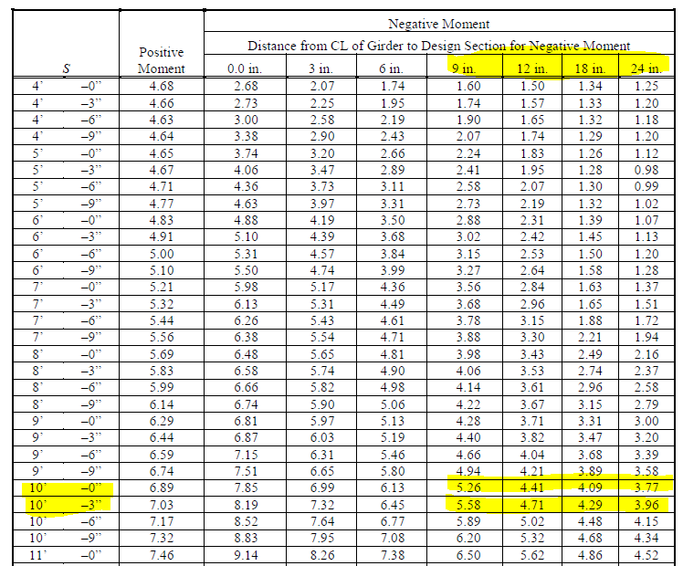

Longitud de corte: cargas verticales, vigas interiores

Mr | 2.98 | tm/m
γ LL | 1.75
γ DC | 1.25
Peso losa | 0.66 | T/m2
xcorte | 73 | cm | 28.74 | in
S | 3.1 | m
S | 10 | ft | 2.05 | in
Interpolacion o extrapolación
S:10'0'', x: 18' | 4.09 | kips
S:10'3'', x: 18' | 4.29 | kips
S:10'0'', x: 24' | 3.77 | kips
S:10'3'', x: 24' | 3.96 | kips
S:10'2,05'', x: 18' | 4.23 | kips
S:10'2,05'', x: 24' | 3.90 | kips
S:10'2,05'', x: x corte | 3.64 | kips
MLL/γ | 1.65 | tm/m

MLL. | 2.89 | tm/m
MDC. | 0.08 | tm/m
Mu total | 2.97 | tm/m
Longitud de corte? | si

Longitud total vanos interiores | 72 | cm

